6-Визуальное сравнение
Отчет студента Трашко М. Д. |  | вар.12 | 1
Задания, выполненные в программе для задачи5

 | Содержание гумуса для варианта 12 |  |  |  |  | Содержание подвижного фосфора для варианта 12

 |  |  |  | 1 | Корбочка с усиками

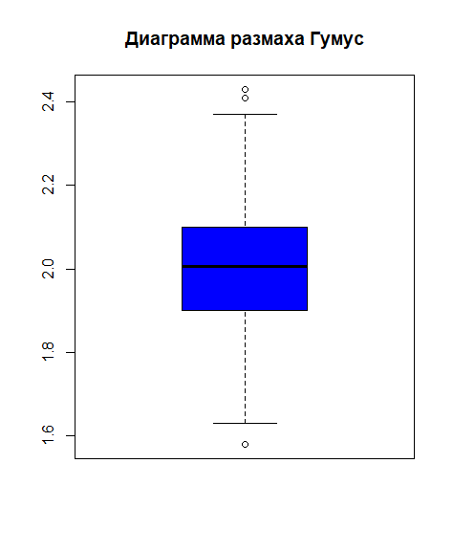
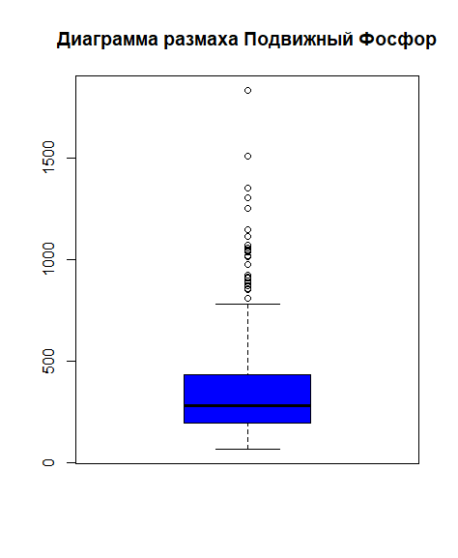

 |  |  |  | 2 | График на нормальной вероятностной бумаге

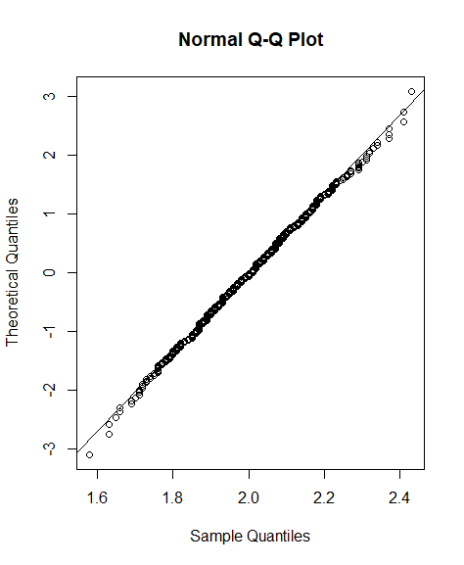
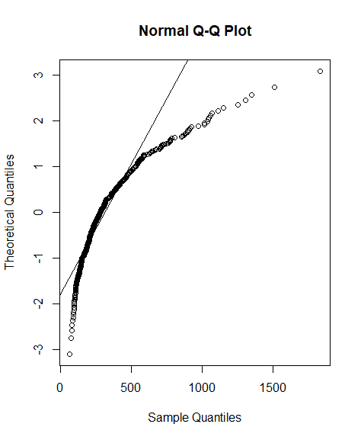

 |  |  |  | 3 | Гистограмма с числом классов по умолчанию с линией нормального распеделения
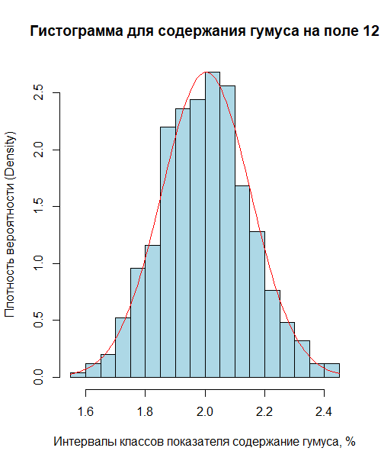
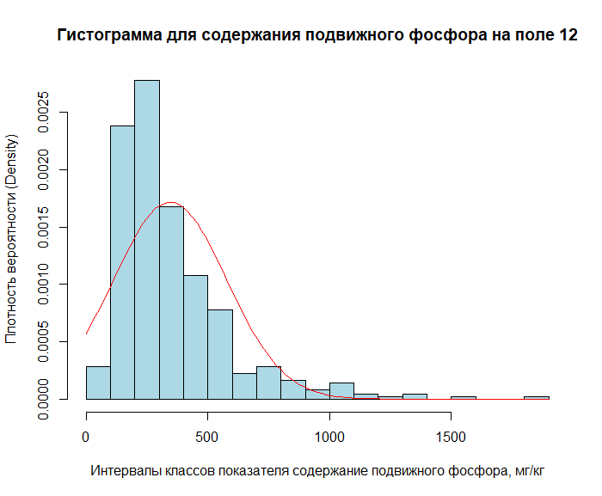

 |  |  |  | 4 | Гистограмма по умолчанию с линией равномерного расределения
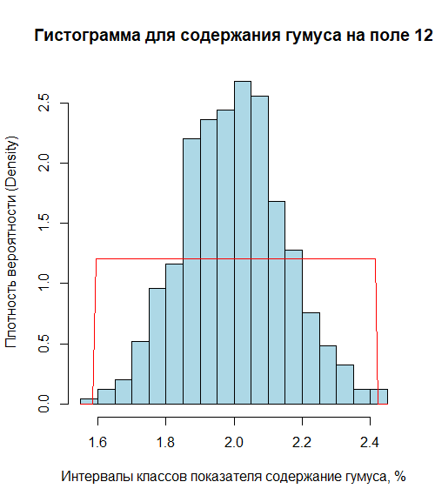
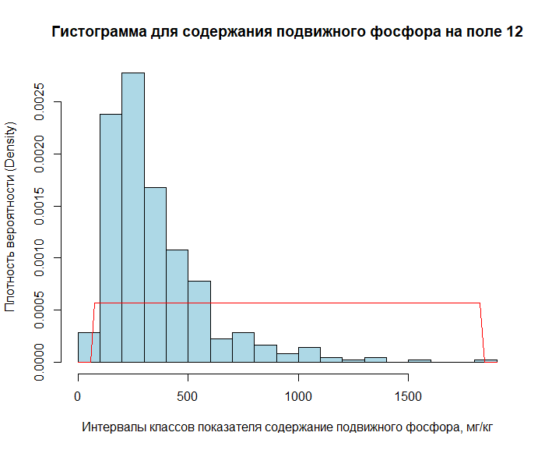

 |  |  |  | 5 | Гистограмма с 7 классами и с линией нормального распеделения
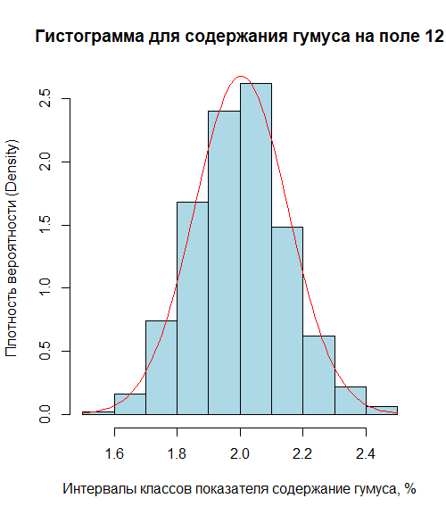
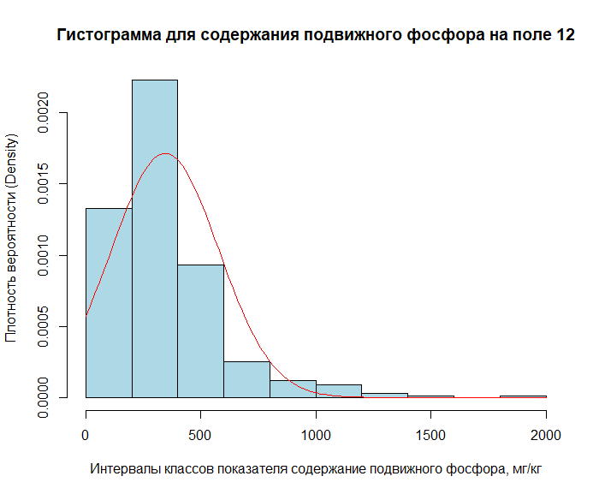

 | Что можно сказать про распеделения этих свойств: симметричность медианы в межквартильном размахе, симметричность усов, наличие выбросов и их количеств.
 | Как Вы думаете, можно ли аппроксимировать данное свойство норамльным распределением?

 | Медиана в межквартильном размахе почти симметрична, усы симметричны, количество выбросов незначительно. Думаю, что можно аппроксимировать данное свойство нормальным распределением. |  |  |  |  | Медиана в межквартильном размахе и усы не симметричны, большое количество выбросов. Думаю, это свойство нельзя аппроксимировать нормальным распределением.

